Sheet1
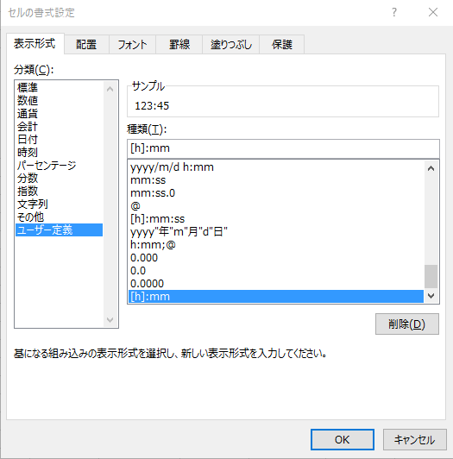
 | ① | ② | ③ | ④ | ⑤ | ⑥
例 | 小数点の時間 | 整数部分 | 小数部分 | 小数部分を60倍 | ：で区切った時間 | 時刻形式に変換したもの
1 | 123.75 | 123 | 0.75 | 45 | 123:45 | 123:45:00
2 | 72.50 | 72 | 0.5 | 30 | 72:30 | 72:30:00
3 | 150.30 | 150 | 0.3 | 18 | 150:18 | 150:18:00
4 | 130.00 | 130 | 0 | 0 | 130:0 | 130:00:00
5 | 92.15 | 92 | 0.15 | 9 | 92:9 | 92:09:00

 |  |  |  |  | 並べ替えると不都合が生じる | ①の時間を24で割って、セルの書式設定で 「ユーザー定義」→種類を [h]:mm と入力すると、並べ替えにも対応できる：で区切った時間が表示される。

